podział na subregiony

Podział Wielkopolski na subregiony wg przynależności powiatowych urzędów pracy do Oddziałów Wojewódzkiego Urzędu Pracyw Poznaniu
 | powrót do spisu tabel

Tab. 3.1
Tabela 3. Osoby bezrobotne w Wielkopolsce ogółem - październik 2020 r. |  |  |  |  |  |  |  | Powrót do spisu tabel
3.1 Liczba, zmiany i płynność bezrobocia
L.p. | Powiaty | Liczba bezrobotnych w końcu miesiąca | % wzrost/spadek bezrobotnych |  | dane z miesiąca sprawozdawczego
 |  |  | w stosunku do września 2020 r. | w stosunku do października 2019 r. | napływ | odpływ
 |  |  |  |  |  | ogółem | z powodu podjęcia pracy
1. | chodzieski | 1,535 | -3.3 | 15.8 | 184 | 236 | 86
2. | czarnkowsko -trzcianecki | 1,446 | 0.1 | 13.7 | 249 | 247 | 165
3. | gnieźnieński | 2,241 | -0.5 | 26.0 | 357 | 369 | 174
4. | gostyński | 1,853 | -1.2 | 14.9 | 238 | 261 | 156
5. | grodziski | 975 | -1.0 | 27.8 | 106 | 116 | 87
6. | jarociński | 1,422 | -0.8 | 42.6 | 204 | 215 | 163
7. | kaliski | 2,416 | 0.3 | 32.8 | 364 | 357 | 204
7a. | - powiat ziemski | 857 | -0.2 | 28.9 | 138 | 140 | 85
7b. | - m. Kalisz | 1,559 | 0.6 | 35.1 | 226 | 217 | 119
8. | kępiński | 666 | 3.7 | 26.9 | 119 | 95 | 67
9. | kolski | 1,449 | -1.4 | 16.2 | 270 | 291 | 146
10. | koniński | 6,607 | -2.5 | 23.2 | 433 | 604 | 491
10a. | - powiat ziemski | 4,175 | -3.1 | 20.2 | 266 | 398 | 330
10b. | - m. Konin | 2,432 | -1.6 | 28.7 | 167 | 206 | 161
11. | kościański | 1,068 | 0.1 | 25.2 | 136 | 135 | 98
12. | krotoszyński | 1,400 | -2.2 | 42.4 | 191 | 222 | 163
13. | leszczyński | 1,959 | -3.7 | 19.7 | 326 | 401 | 240
13a. | - powiat ziemski | 751 | -6.6 | 23.5 | 111 | 164 | 106
13b. | - m. Leszno | 1,208 | -1.8 | 17.4 | 215 | 237 | 134
14. | międzychodzki | 689 | 2.7 | 34.0 | 105 | 87 | 64
15. | nowotomyski | 1,038 | -1.3 | 53.1 | 170 | 184 | 102
16. | obornicki | 899 | -1.5 | 45.2 | 103 | 117 | 82
17. | ostrowski | 2,537 | -4.9 | 39.5 | 364 | 495 | 273
18. | ostrzeszowski | 1,046 | -7.7 | 9.6 | 157 | 244 | 145
19. | pilski | 2,999 | -1.1 | 32.1 | 329 | 361 | 163
20. | pleszewski | 1,339 | -0.7 | 46.7 | 187 | 197 | 142
21. | poznański | 10,812 | 4.6 | 81.9 | 1,575 | 1,104 | 792
21a. | - powiat ziemski | 3,921 | 4.6 | 82.7 | 574 | 400 | 293
21b. | - m. Poznań | 6,891 | 4.5 | 81.4 | 1,001 | 704 | 499
22. | rawicki | 1,158 | -4.1 | 13.8 | 151 | 200 | 144
23. | słupecki | 1,790 | -0.4 | 20.9 | 241 | 248 | 136
24. | szamotulski | 1,375 | 3.7 | 40.3 | 221 | 172 | 117
25. | średzki | 1,756 | -0.3 | 19.8 | 240 | 246 | 152
26. | śremski | 685 | -4.6 | 64.3 | 133 | 166 | 105
27. | turecki | 1,551 | -6.1 | 16.1 | 212 | 312 | 139
28. | wągrowiecki | 1,316 | -4.5 | 24.9 | 197 | 259 | 174
29. | wolsztyński | 680 | 2.4 | 67.1 | 103 | 87 | 71
30. | wrzesiński | 1,618 | -0.7 | 42.8 | 230 | 241 | 160
31. | złotowski | 1,928 | -2.2 | 15.5 | 267 | 310 | 134
Województwo |  | 60,253 | -0.7 | 34.3 | 8,162 | 8,579 | 5,335
Subregion kaliski |  | 10,826 | -2.2 | 35.2 | 1,586 | 1,825 | 1,157
Subregion koniński |  | 11,397 | -2.6 | 20.9 | 1,156 | 1,455 | 912
Subregion leszczyński |  | 6,718 | -1.9 | 21.5 | 954 | 1,084 | 709
Subregion pilski |  | 9,224 | -2.0 | 21.5 | 1,226 | 1,413 | 722
Subregion poznański |  | 22,088 | 2.0 | 54.5 | 3,240 | 2,802 | 1,835

liczba bezrobotnych w podregionach województwa wielkopolskiego w końcu lipca 2004r.
1 | 1

Tab. 4.1
Tabela 4. Bezrobotne kobiety w Wielkopolsce - październik 2020 r. |  |  |  |  |  |  |  |  | Powrót do spisu tabel
4.1 Liczba, zmiany i płynność bezrobocia
L.p. | Powiaty | Liczba bezrobotnych kobiet w końcu miesiąca | % wzrost/spadek |  | % udział bezrobotnych kobiet w ogóle | dane z miesiąca sprawozdawczego
 |  |  | w stosunku do września 2020 r. | w stosunku do października 2019 r. |  | napływ | odpływ
 |  |  |  |  |  |  | ogółem | z powodu podjęcia pracy
1. | chodzieski | 962 | -1.9 | 13.4 | 62.7 | 95 | 114 | 46
2. | czarnkowsko -trzcianecki | 818 | 0.2 | 13.8 | 56.6 | 131 | 129 | 92
3. | gnieźnieński | 1,245 | -2.1 | 13.7 | 55.6 | 209 | 236 | 104
4. | gostyński | 1,095 | -0.6 | 8.1 | 59.1 | 131 | 138 | 86
5. | grodziski | 579 | -2.9 | 26.4 | 59.4 | 49 | 66 | 51
6. | jarociński | 846 | -0.6 | 32.6 | 59.5 | 115 | 120 | 87
7. | kaliski | 1,369 | 0.8 | 27.9 | 56.7 | 173 | 162 | 99
7a. | - powiat ziemski | 513 | 2.4 | 20.4 | 59.9 | 71 | 59 | 39
7b. | - m. Kalisz | 856 | -0.1 | 32.9 | 54.9 | 102 | 103 | 60
8. | kępiński | 401 | 3.6 | 19.0 | 60.2 | 77 | 63 | 45
9. | kolski | 887 | -1.9 | 8.4 | 61.2 | 142 | 159 | 77
10. | koniński | 3,820 | -2.2 | 13.5 | 57.8 | 234 | 319 | 257
10a. | - powiat ziemski | 2,515 | -1.9 | 11.3 | 60.2 | 151 | 201 | 168
10b. | - m. Konin | 1,305 | -2.6 | 18.0 | 53.7 | 83 | 118 | 89
11. | kościański | 667 | -0.3 | 18.1 | 62.5 | 78 | 80 | 59
12. | krotoszyński | 818 | -1.9 | 33.4 | 58.4 | 94 | 110 | 87
13. | leszczyński | 1,185 | -4.7 | 15.4 | 60.5 | 179 | 238 | 146
13a. | - powiat ziemski | 467 | -6.0 | 20.7 | 62.2 | 63 | 93 | 61
13b. | - m. Leszno | 718 | -3.9 | 12.2 | 59.4 | 116 | 145 | 85
14. | międzychodzki | 420 | -1.2 | 19.3 | 61.0 | 44 | 49 | 41
15. | nowotomyski | 585 | -0.3 | 55.2 | 56.4 | 93 | 95 | 62
16. | obornicki | 514 | -0.4 | 30.5 | 57.2 | 59 | 61 | 42
17. | ostrowski | 1,385 | -4.2 | 29.0 | 54.6 | 194 | 254 | 136
18. | ostrzeszowski | 696 | -7.7 | 3.4 | 66.5 | 82 | 140 | 82
19. | pilski | 1,674 | -2.3 | 23.6 | 55.8 | 162 | 202 | 87
20. | pleszewski | 781 | 0.5 | 30.2 | 58.3 | 103 | 99 | 65
21. | poznański | 5,919 | 3.8 | 72.6 | 54.7 | 836 | 621 | 473
21a. | - powiat ziemski | 2,295 | 3.7 | 72.2 | 58.5 | 324 | 243 | 188
21b. | - m. Poznań | 3,624 | 3.8 | 72.9 | 52.6 | 512 | 378 | 285
22. | rawicki | 725 | -2.6 | 15.1 | 62.6 | 88 | 107 | 78
23. | słupecki | 1,056 | -1.1 | 11.4 | 59.0 | 122 | 134 | 73
24. | szamotulski | 822 | 3.3 | 24.9 | 59.8 | 115 | 89 | 64
25. | średzki | 1,078 | -0.4 | 17.2 | 61.4 | 130 | 134 | 83
26. | śremski | 451 | -2.2 | 67.7 | 65.8 | 91 | 101 | 71
27. | turecki | 946 | -5.3 | 4.3 | 61.0 | 109 | 162 | 77
28. | wągrowiecki | 826 | -2.4 | 20.2 | 62.8 | 111 | 131 | 89
29. | wolsztyński | 388 | 4.0 | 56.5 | 57.1 | 59 | 44 | 37
30. | wrzesiński | 952 | -1.9 | 29.5 | 58.8 | 112 | 130 | 85
31. | złotowski | 1,131 | -1.7 | 10.6 | 58.7 | 131 | 150 | 70
Województwo |  | 35,041 | -0.8 | 25.8 | 58.2 | 4,348 | 4,637 | 2,951
Subregion kaliski |  | 6,296 | -1.7 | 25.8 | 58.2 | 838 | 948 | 601
Subregion koniński |  | 6,709 | -2.4 | 11.1 | 58.9 | 607 | 774 | 484
Subregion leszczyński |  | 4,060 | -1.7 | 16.6 | 60.4 | 535 | 607 | 406
Subregion pilski |  | 5,411 | -1.7 | 16.8 | 58.7 | 630 | 726 | 384
Subregion poznański |  | 12,565 | 1.3 | 44.6 | 56.9 | 1,738 | 1,582 | 1,076

liczba bezrobotnych w podregionach województwa wielkopolskiego w końcu lipca 2004r.
1 | 1

Tab. 5.1
Tabela 5. Osoby bezrobotne zamieszkale na wsi w Wielkopolsce - październik 2020 r. |  |  |  |  |  |  |  |  |  | Powrót do spisu tabel
5.1 Liczba, zmiany i płynność bezrobocia
L.p. | Powiaty | Liczba bezrobotnych zamieszkałych na wsi w końcu miesiąca | w tym: | % wzrost/spadek liczby bezrobotnych |  | % udział bezrobotnych zamieszkałych na wsi w ogóle | dane z miesiąca sprawozdawczego
 |  |  | kobiety | w stosunku do września 2020 r. | w stosunku do października 2019 r. |  | napływ | odpływ
 |  |  |  |  |  |  |  | ogółem | z powodu podjęcia pracy
1. | chodzieski | 736 | 486 | -5.4 | 12.7 | 47.9 | 67 | 109 | 43
2. | czarnkowsko -trzcianecki | 769 | 427 | -0.1 | 10.2 | 53.2 | 151 | 152 | 104
3. | gnieźnieński | 771 | 445 | -1.5 | 30.2 | 34.4 | 127 | 139 | 73
4. | gostyński | 1,042 | 625 | 0.1 | 18.5 | 56.2 | 139 | 138 | 81
5. | grodziski | 620 | 382 | -1.3 | 30.8 | 63.6 | 67 | 75 | 52
6. | jarociński | 833 | 507 | -0.5 | 49.6 | 58.6 | 124 | 128 | 96
7. | kaliski | 787 | 473 | -1.1 | 27.6 | 32.6 | 125 | 134 | 82
7a. | - powiat ziemski | 787 | 473 | -1.1 | 27.6 | 91.8 | 125 | 134 | 82
7b. | - m. Kalisz | 0 | 0 | 0.0 | 0.0 | 0.0 | 0 | 0 | 0
8. | kępiński | 455 | 279 | 5.6 | 24.3 | 68.3 | 87 | 63 | 44
9. | kolski | 799 | 504 | -2.8 | 11.9 | 55.1 | 151 | 174 | 95
10. | koniński | 3,546 | 2,147 | -3.2 | 19.9 | 53.7 | 223 | 342 | 282
10a. | - powiat ziemski | 3,546 | 2,147 | -3.2 | 19.9 | 84.9 | 223 | 342 | 282
10b. | - m. Konin | 0 | 0 | 0.0 | 0.0 | 0.0 | 0 | 0 | 0
11. | kościański | 550 | 354 | 2.6 | 19.8 | 51.5 | 73 | 59 | 48
12. | krotoszyński | 480 | 277 | -1.2 | 37.5 | 34.3 | 59 | 65 | 49
13. | leszczyński | 707 | 441 | -6.0 | 25.8 | 36.1 | 104 | 149 | 97
13a. | - powiat ziemski | 707 | 441 | -6.0 | 25.8 | 94.1 | 104 | 149 | 97
13b. | - m. Leszno | 0 | 0 | 0.0 | 0.0 | 0.0 | 0 | 0 | 0
14. | międzychodzki | 404 | 242 | 2.0 | 34.7 | 58.6 | 63 | 55 | 42
15. | nowotomyski | 630 | 347 | 0.8 | 47.2 | 60.7 | 100 | 95 | 51
16. | obornicki | 467 | 250 | -2.9 | 43.7 | 51.9 | 49 | 63 | 46
17. | ostrowski | 1,168 | 662 | -3.0 | 40.0 | 46.0 | 187 | 223 | 125
18. | ostrzeszowski | 642 | 435 | -10.6 | 4.6 | 61.4 | 96 | 172 | 105
19. | pilski | 980 | 622 | -3.2 | 14.8 | 32.7 | 111 | 143 | 64
20. | pleszewski | 812 | 475 | -0.2 | 47.4 | 60.6 | 115 | 117 | 93
21. | poznański | 2,404 | 1,419 | 3.5 | 75.0 | 22.2 | 345 | 263 | 206
21a. | - powiat ziemski | 2,404 | 1,419 | 3.5 | 75.0 | 61.3 | 345 | 263 | 206
21b. | - m. Poznań | 0 | 0 | 0.0 | 0.0 | 0.0 | 0 | 0 | 0
22. | rawicki | 534 | 347 | -4.1 | 4.7 | 46.1 | 67 | 90 | 72
23. | słupecki | 1,296 | 774 | -0.5 | 20.4 | 72.4 | 163 | 169 | 96
24. | szamotulski | 732 | 445 | 3.8 | 42.7 | 53.2 | 112 | 85 | 61
25. | średzki | 1,044 | 661 | -0.7 | 18.1 | 59.5 | 121 | 128 | 73
26. | śremski | 302 | 207 | -1.6 | 54.1 | 44.1 | 55 | 60 | 42
27. | turecki | 943 | 596 | -5.7 | 19.1 | 60.8 | 133 | 190 | 87
28. | wągrowiecki | 704 | 445 | -4.3 | 26.8 | 53.5 | 96 | 128 | 86
29. | wolsztyński | 504 | 293 | 3.5 | 75.6 | 74.1 | 76 | 59 | 49
30. | wrzesiński | 719 | 437 | -1.5 | 34.9 | 44.4 | 99 | 110 | 66
31. | złotowski | 1,035 | 622 | -1.4 | 20.6 | 53.7 | 135 | 150 | 68
Województwo |  | 27,415 | 16,626 | -1.5 | 28.3 | 45.5 | 3,620 | 4,027 | 2,578
Subregion kaliski |  | 5,177 | 3,108 | -2.1 | 33.2 | 47.8 | 793 | 902 | 594
Subregion koniński |  | 6,584 | 4,021 | -3.0 | 18.9 | 57.8 | 670 | 875 | 560
Subregion leszczyński |  | 3,337 | 2,060 | -1.1 | 23.7 | 49.7 | 459 | 495 | 347
Subregion pilski |  | 4,224 | 2,602 | -2.8 | 16.7 | 45.8 | 560 | 682 | 365
Subregion poznański |  | 8,093 | 4,835 | 0.8 | 44.0 | 36.6 | 1,138 | 1,073 | 712

liczba bezrobotnych w podregionach województwa wielkopolskiego w końcu lipca 2004r.
0 | 0

Tab. 6.1
Tabela 6. Osoby bezrobotne do 30 roku życia w Wielkopolsce - październik 2020 r. |  |  |  |  |  |  |  |  |  | Powrót do spisu tabel
6.1 Liczba, zmiany i płynność bezrobocia
L.p. | Powiaty | Liczba bezrobotnych do 30 roku życia w końcu miesiąca | w tym: | % wzrost/spadek liczby bezrobotnych |  | % udział bezrobotnych do 30 roku życia w ogóle | dane z miesiąca sprawozdawczego
 |  |  | kobiety | w stosunku do września 2020 r. | w stosunku do października 2019 r. |  | napływ | odpływ
 |  |  |  |  |  |  |  | ogółem | z powodu podjęcia pracy
1. | chodzieski | 400 | 274 | -4.8 | 31.6 | 26.1 | 68 | 87 | 35
2. | czarnkowsko -trzcianecki | 419 | 278 | 0.7 | 18.0 | 29.0 | 107 | 102 | 65
3. | gnieźnieński | 517 | 336 | -1.9 | 29.3 | 23.1 | 160 | 163 | 67
4. | gostyński | 628 | 414 | -1.3 | 15.7 | 33.9 | 123 | 125 | 73
5. | grodziski | 310 | 191 | -3.4 | 32.5 | 31.8 | 46 | 54 | 42
6. | jarociński | 497 | 339 | -0.8 | 37.3 | 35.0 | 91 | 90 | 73
7. | kaliski | 644 | 429 | 2.5 | 45.0 | 26.7 | 169 | 149 | 85
7a. | - powiat ziemski | 296 | 195 | 6.1 | 39.0 | 34.5 | 93 | 75 | 43
7b. | - m. Kalisz | 348 | 234 | -0.3 | 50.6 | 22.3 | 76 | 74 | 42
8. | kępiński | 205 | 141 | 7.9 | 16.5 | 30.8 | 70 | 55 | 38
9. | kolski | 485 | 321 | -0.2 | 5.2 | 33.5 | 131 | 126 | 69
10. | koniński | 2,110 | 1,309 | -4.0 | 32.6 | 31.9 | 197 | 266 | 233
10a. | - powiat ziemski | 1,516 | 947 | -4.5 | 25.6 | 36.3 | 133 | 191 | 166
10b. | - m. Konin | 594 | 362 | -2.6 | 54.7 | 24.4 | 64 | 75 | 67
11. | kościański | 322 | 212 | 2.2 | 22.0 | 30.1 | 64 | 55 | 38
12. | krotoszyński | 433 | 275 | -0.9 | 56.3 | 30.9 | 95 | 98 | 71
13. | leszczyński | 507 | 332 | -9.6 | 11.7 | 25.9 | 124 | 169 | 102
13a. | - powiat ziemski | 226 | 148 | -15.4 | 7.6 | 30.1 | 44 | 82 | 48
13b. | - m. Leszno | 281 | 184 | -4.4 | 15.2 | 23.3 | 80 | 87 | 54
14. | międzychodzki | 234 | 156 | 3.1 | 25.1 | 34.0 | 45 | 35 | 29
15. | nowotomyski | 313 | 207 | -3.4 | 51.2 | 30.2 | 76 | 86 | 50
16. | obornicki | 251 | 178 | -3.8 | 33.5 | 27.9 | 43 | 51 | 36
17. | ostrowski | 754 | 448 | -5.5 | 39.1 | 29.7 | 164 | 202 | 119
18. | ostrzeszowski | 354 | 257 | -9.5 | 6.6 | 33.8 | 88 | 122 | 66
19. | pilski | 813 | 527 | 1.5 | 29.0 | 27.1 | 144 | 123 | 44
20. | pleszewski | 502 | 290 | 0.8 | 43.0 | 37.5 | 109 | 104 | 69
21. | poznański | 2,409 | 1,469 | 4.3 | 100.9 | 22.3 | 514 | 390 | 264
21a. | - powiat ziemski | 945 | 593 | 3.6 | 99.8 | 24.1 | 193 | 147 | 104
21b. | - m. Poznań | 1,464 | 876 | 4.8 | 101.7 | 21.2 | 321 | 243 | 160
22. | rawicki | 404 | 269 | -10.2 | 8.0 | 34.9 | 70 | 114 | 83
23. | słupecki | 629 | 387 | -3.5 | 23.1 | 35.1 | 109 | 126 | 71
24. | szamotulski | 406 | 264 | 14.0 | 48.7 | 29.5 | 117 | 63 | 41
25. | średzki | 488 | 335 | -2.4 | 4.1 | 27.8 | 95 | 104 | 67
26. | śremski | 205 | 140 | -4.2 | 66.7 | 29.9 | 62 | 71 | 41
27. | turecki | 462 | 318 | -6.9 | 9.2 | 29.8 | 94 | 125 | 60
28. | wągrowiecki | 397 | 286 | -4.3 | 21.4 | 30.2 | 77 | 93 | 54
29. | wolsztyński | 225 | 146 | 3.7 | 80.0 | 33.1 | 55 | 44 | 44
30. | wrzesiński | 485 | 315 | -5.6 | 41.8 | 30.0 | 99 | 124 | 65
31. | złotowski | 540 | 370 | -6.4 | 6.7 | 28.0 | 94 | 123 | 46
Województwo |  | 17,348 | 11,213 | -1.6 | 33.7 | 28.8 | 3,500 | 3,639 | 2,240
Subregion kaliski |  | 3,389 | 2,179 | -1.6 | 36.4 | 31.3 | 786 | 820 | 521
Subregion koniński |  | 3,686 | 2,335 | -3.8 | 23.4 | 32.3 | 531 | 643 | 433
Subregion leszczyński |  | 2,086 | 1,373 | -4.3 | 18.5 | 31.1 | 436 | 507 | 340
Subregion pilski |  | 2,569 | 1,735 | -2.3 | 21.1 | 27.9 | 490 | 528 | 244
Subregion poznański |  | 5,618 | 3,591 | 1.2 | 55.1 | 25.4 | 1,257 | 1,141 | 702

liczba bezrobotnych w podregionach województwa wielkopolskiego w końcu lipca 2004r.
0 | 0

Tab.7.1
Tabela 7. Osoby bezrobotne powyżej 50 roku życia w Wielkopolsce - październik 2020 r. |  |  |  |  |  |  |  |  |  | Powrót do spisu tabel
7.1 Liczba, zmiany i płynność bezrobocia
L.p. | Powiaty | Liczba bezrobotnych powyżej 50 roku życia w końcu miesiąca | w tym: | % wzrost/spadek liczby bezrobotnych |  | % udział bezrobotnych powyżej 50 roku życia w ogóle | dane z miesiąca sprawozdawczego
 |  |  | kobiety | w stosunku do września 2020 r. | w stosunku do października 2019 r. |  | napływ | odpływ
 |  |  |  |  |  |  |  | ogółem | z powodu podjęcia pracy
1. | chodzieski | 414 | 201 | -1.7 | 10.1 | 27.0 | 28 | 35 | 11
2. | czarnkowsko -trzcianecki | 405 | 140 | 1.0 | 11.6 | 28.0 | 46 | 42 | 22
3. | gnieźnieński | 657 | 263 | 0.8 | 20.1 | 29.3 | 58 | 53 | 25
4. | gostyński | 379 | 142 | -2.6 | 4.1 | 20.5 | 21 | 31 | 25
5. | grodziski | 234 | 99 | 2.2 | 18.2 | 24.0 | 23 | 18 | 13
6. | jarociński | 339 | 130 | 4.0 | 50.0 | 23.8 | 38 | 25 | 19
7. | kaliski | 638 | 250 | -0.3 | 22.7 | 26.4 | 54 | 56 | 27
7a. | - powiat ziemski | 183 | 68 | -1.6 | 22.0 | 21.4 | 11 | 14 | 8
7b. | - m. Kalisz | 455 | 182 | 0.2 | 23.0 | 29.2 | 43 | 42 | 19
8. | kępiński | 181 | 70 | 5.2 | 25.7 | 27.2 | 16 | 7 | 4
9. | kolski | 298 | 130 | -3.2 | 17.3 | 20.6 | 35 | 45 | 21
10. | koniński | 1,338 | 545 | -0.7 | 18.0 | 20.3 | 63 | 73 | 49
10a. | - powiat ziemski | 744 | 317 | -0.7 | 15.5 | 17.8 | 35 | 40 | 30
10b. | - m. Konin | 594 | 228 | -0.8 | 21.2 | 24.4 | 28 | 33 | 19
11. | kościański | 249 | 115 | 1.2 | 15.8 | 23.3 | 27 | 24 | 18
12. | krotoszyński | 333 | 127 | -2.9 | 28.6 | 23.8 | 25 | 35 | 23
13. | leszczyński | 462 | 202 | -2.1 | 13.2 | 23.6 | 47 | 57 | 29
13a. | - powiat ziemski | 180 | 75 | -1.6 | 31.4 | 24.0 | 12 | 15 | 11
13b. | - m. Leszno | 282 | 127 | -2.4 | 4.1 | 23.3 | 35 | 42 | 18
14. | międzychodzki | 148 | 63 | 5.0 | 45.1 | 21.5 | 23 | 16 | 6
15. | nowotomyski | 222 | 88 | -2.6 | 38.8 | 21.4 | 16 | 22 | 11
16. | obornicki | 220 | 71 | -2.7 | 32.5 | 24.5 | 18 | 24 | 14
17. | ostrowski | 642 | 235 | -2.7 | 34.6 | 25.3 | 61 | 79 | 37
18. | ostrzeszowski | 233 | 116 | -1.3 | 20.1 | 22.3 | 22 | 25 | 14
19. | pilski | 763 | 281 | -0.1 | 28.0 | 25.4 | 63 | 64 | 22
20. | pleszewski | 233 | 105 | -3.3 | 44.7 | 17.4 | 17 | 25 | 14
21. | poznański | 2,759 | 1,070 | 4.2 | 57.4 | 25.5 | 278 | 166 | 86
21a. | - powiat ziemski | 913 | 359 | 2.8 | 45.8 | 23.3 | 94 | 69 | 38
21b. | - m. Poznań | 1,846 | 711 | 4.9 | 63.8 | 26.8 | 184 | 97 | 48
22. | rawicki | 232 | 98 | -0.4 | 12.6 | 20.0 | 19 | 20 | 13
23. | słupecki | 334 | 140 | 0.3 | 10.2 | 18.7 | 30 | 29 | 16
24. | szamotulski | 316 | 136 | 3.6 | 23.0 | 23.0 | 31 | 20 | 11
25. | średzki | 428 | 182 | 2.6 | 16.0 | 24.4 | 40 | 29 | 15
26. | śremski | 160 | 83 | -3.0 | 50.9 | 23.4 | 22 | 27 | 17
27. | turecki | 352 | 154 | -2.2 | 13.2 | 22.7 | 32 | 40 | 14
28. | wągrowiecki | 292 | 119 | -1.7 | 19.7 | 22.2 | 44 | 49 | 28
29. | wolsztyński | 161 | 62 | -3.6 | 33.1 | 23.7 | 8 | 14 | 1
30. | wrzesiński | 371 | 149 | 3.1 | 32.0 | 22.9 | 42 | 31 | 23
31. | złotowski | 495 | 179 | 4.7 | 19.0 | 25.7 | 64 | 42 | 14
Województwo |  | 14,288 | 5,745 | 0.6 | 27.2 | 23.7 | 1,311 | 1,223 | 642
Subregion kaliski |  | 2,599 | 1,033 | -0.7 | 31.2 | 24.0 | 233 | 252 | 138
Subregion koniński |  | 2,322 | 969 | -1.1 | 16.0 | 20.4 | 160 | 187 | 100
Subregion leszczyński |  | 1,483 | 619 | -1.6 | 12.9 | 22.1 | 122 | 146 | 86
Subregion pilski |  | 2,369 | 920 | 0.6 | 18.7 | 25.7 | 245 | 232 | 97
Subregion poznański |  | 5,515 | 2,204 | 2.7 | 40.0 | 25.0 | 551 | 406 | 221

liczba bezrobotnych w podregionach województwa wielkopolskiego w końcu lipca 2004r.
0 | 0

Tab. 8.1
Tabela 8. Osoby długotrwale bezrobotne w Wielkopolsce - październik 2020 r. |  |  |  |  |  |  |  |  |  | Powrót do spisu tabel
8.1 Liczba, zmiany i płynność bezrobocia
L.p. | Powiaty | Liczba długotrwale bezrobotnych w końcu miesiąca | w tym: | % wzrost/spadek liczby bezrobotnych |  | % udział długotrwale bezrobotnych w ogóle | dane z miesiąca sprawozdawczego
 |  |  | kobiety | w stosunku do września 2020 r. | w stosunku do października 2019 r. |  | napływ | odpływ
 |  |  |  |  |  |  |  | ogółem | z powodu podjęcia pracy
1. | chodzieski | 733 | 500 | -0.5 | 21.0 | 47.8 | 52 | 56 | 15
2. | czarnkowsko -trzcianecki | 452 | 273 | 5.1 | 21.5 | 31.3 | 58 | 36 | 20
3. | gnieźnieński | 836 | 522 | 2.0 | 21.3 | 37.3 | 75 | 59 | 20
4. | gostyński | 880 | 588 | -0.3 | 17.3 | 47.5 | 72 | 75 | 34
5. | grodziski | 375 | 256 | 1.9 | 28.0 | 38.5 | 27 | 20 | 12
6. | jarociński | 470 | 326 | 3.5 | 32.0 | 33.1 | 50 | 34 | 21
7. | kaliski | 985 | 601 | 2.2 | 36.8 | 40.8 | 76 | 55 | 24
7a. | - powiat ziemski | 353 | 233 | 1.4 | 25.6 | 41.2 | 25 | 20 | 9
7b. | - m. Kalisz | 632 | 368 | 2.6 | 44.0 | 40.5 | 51 | 35 | 15
8. | kępiński | 275 | 177 | 4.2 | 18.5 | 41.3 | 19 | 8 | 7
9. | kolski | 432 | 299 | 2.1 | 15.8 | 29.8 | 57 | 48 | 19
10. | koniński | 3,447 | 2,243 | 2.5 | 24.9 | 52.2 | 238 | 153 | 95
10a. | - powiat ziemski | 2,215 | 1,514 | 3.2 | 27.1 | 53.1 | 165 | 96 | 65
10b. | - m. Konin | 1,232 | 729 | 1.3 | 21.1 | 50.7 | 73 | 57 | 30
11. | kościański | 399 | 290 | 5.3 | 23.5 | 37.4 | 45 | 25 | 12
12. | krotoszyński | 544 | 353 | 2.8 | 30.5 | 38.9 | 45 | 30 | 15
13. | leszczyński | 771 | 517 | -1.7 | 5.2 | 39.4 | 61 | 74 | 40
13a. | - powiat ziemski | 287 | 196 | -0.7 | 21.6 | 38.2 | 23 | 25 | 15
13b. | - m. Leszno | 484 | 321 | -2.2 | -2.6 | 40.1 | 38 | 49 | 25
14. | międzychodzki | 254 | 206 | 2.8 | 25.1 | 36.9 | 23 | 16 | 9
15. | nowotomyski | 276 | 163 | 4.2 | 57.7 | 26.6 | 31 | 20 | 5
16. | obornicki | 283 | 193 | 7.6 | 52.2 | 31.5 | 30 | 10 | 7
17. | ostrowski | 741 | 431 | 2.5 | 38.5 | 29.2 | 91 | 73 | 28
18. | ostrzeszowski | 487 | 366 | -1.4 | 11.4 | 46.6 | 37 | 44 | 26
19. | pilski | 999 | 643 | 1.1 | 32.3 | 33.3 | 99 | 88 | 34
20. | pleszewski | 471 | 346 | 1.7 | 52.9 | 35.2 | 30 | 22 | 15
21. | poznański | 2,948 | 1,711 | 6.2 | 40.1 | 27.3 | 299 | 128 | 63
21a. | - powiat ziemski | 1,017 | 648 | 4.2 | 31.2 | 25.9 | 93 | 52 | 30
21b. | - m. Poznań | 1,931 | 1,063 | 7.2 | 45.3 | 28.0 | 206 | 76 | 33
22. | rawicki | 469 | 325 | 2.9 | 40.0 | 40.5 | 39 | 26 | 10
23. | słupecki | 844 | 573 | 2.4 | 11.1 | 47.2 | 74 | 54 | 22
24. | szamotulski | 444 | 325 | 1.1 | 12.4 | 32.3 | 33 | 28 | 17
25. | średzki | 782 | 549 | -0.8 | 31.2 | 44.5 | 44 | 50 | 27
26. | śremski | 159 | 119 | 0.0 | 40.7 | 23.2 | 14 | 14 | 6
27. | turecki | 577 | 406 | -1.4 | 18.0 | 37.2 | 48 | 56 | 17
28. | wągrowiecki | 517 | 374 | 1.6 | 27.0 | 39.3 | 52 | 44 | 30
29. | wolsztyński | 204 | 121 | 3.6 | 43.7 | 30.0 | 21 | 14 | 9
30. | wrzesiński | 554 | 368 | 4.1 | 31.6 | 34.2 | 50 | 28 | 16
31. | złotowski | 872 | 585 | 1.0 | 15.2 | 45.2 | 78 | 69 | 27
Województwo |  | 22,480 | 14,749 | 2.3 | 26.7 | 37.3 | 1,968 | 1,457 | 702
Subregion kaliski |  | 3,973 | 2,600 | 2.1 | 32.2 | 36.7 | 348 | 266 | 136
Subregion koniński |  | 5,300 | 3,521 | 2.0 | 20.9 | 46.5 | 417 | 311 | 153
Subregion leszczyński |  | 2,723 | 1,841 | 0.9 | 19.3 | 40.5 | 238 | 214 | 105
Subregion pilski |  | 3,573 | 2,375 | 1.3 | 23.3 | 38.7 | 339 | 293 | 126
Subregion poznański |  | 6,911 | 4,412 | 3.8 | 33.5 | 31.3 | 626 | 373 | 182

liczba bezrobotnych w podregionach województwa wielkopolskiego w końcu lipca 2004r.
0 | 0

Tab. 9
Tabela 9. Pozostałe osoby bezrobotne będące w szczególnej sytuacji na rynku pracy - październik 2020 r. |  |  |  |  |  |  |  |  |  |  |  |  |  | Powrót do spisu tabel
L.p. | Powiaty | Korzystający ze świadczeń pomocy społecznej |  |  | Niepełnosprawni |  |  | Posiadający co najmniej jedno dziecko do 6 roku życia |  |  | Posiadający co najmniej jedno dziecko niepełnosprawne do 18 roku życia
 |  | Bezrobotni ogółem | w tym: | % udział bezrobotnych korzystających ze świadczeń pomocy społecznej ogółem w całej populacji bezrobotnych | Bezrobotni ogółem | w tym: | % udział bezrobotnych niepełnosprawnych ogółem w całej populacji bezrobotnych | Bezrobotni ogółem | w tym: | % udział bezrobotnychposiadających co najmniej jedno dziecko do 6 roku życia ogółem w całej populacji bezrobotnych | Bezrobotni ogółem | w tym: | % udział bezrobotnych posiadający co najmniej jedno dziecko niepełnosprawne do 18 roku życia ogółem w całej populacji bezrobotnych
 |  |  | kobiety |  |  | kobiety |  |  | kobiety |  |  | kobiety

1. | chodzieski | 85 | 53 | 5.5 | 88 | 47 | 5.7 | 309 | 279 | 20.1 | 2 | 2 | 0.1
2. | czarnkowsko -trzcianecki | 84 | 38 | 5.8 | 95 | 50 | 6.6 | 317 | 276 | 21.9 | 6 | 5 | 0.4
3. | gnieźnieński | 0 | 0 | 0.0 | 152 | 84 | 6.8 | 508 | 431 | 22.7 | 0 | 0 | 0.0
4. | gostyński | 0 | 0 | 0.0 | 99 | 51 | 5.3 | 380 | 336 | 20.5 | 8 | 7 | 0.4
5. | grodziski | 18 | 8 | 1.8 | 90 | 56 | 9.2 | 241 | 220 | 24.7 | 1 | 1 | 0.1
6. | jarociński | 0 | 0 | 0.0 | 100 | 43 | 7.0 | 321 | 286 | 22.6 | 6 | 5 | 0.4
7. | kaliski | 207 | 130 | 8.6 | 222 | 87 | 9.2 | 592 | 504 | 24.5 | 11 | 8 | 0.5
7a. | - powiat ziemski | 50 | 30 | 5.8 | 61 | 26 | 7.1 | 241 | 207 | 28.1 | 1 | 1 | 0.1
7b. | - m. Kalisz | 157 | 100 | 10.1 | 161 | 61 | 10.3 | 351 | 297 | 22.5 | 10 | 7 | 0.6
8. | kępiński | 1 | 1 | 0.2 | 49 | 20 | 7.4 | 143 | 133 | 21.5 | 0 | 0 | 0.0
9. | kolski | 0 | 0 | 0.0 | 112 | 52 | 7.7 | 275 | 257 | 19.0 | 0 | 0 | 0.0
10. | koniński | 0 | 0 | 0.0 | 348 | 194 | 5.3 | 1,424 | 1,221 | 21.6 | 3 | 3 | 0.0
10a. | - powiat ziemski | 0 | 0 | 0.0 | 160 | 99 | 3.8 | 955 | 830 | 22.9 | 1 | 1 | 0.0
10b. | - m. Konin | 0 | 0 | 0.0 | 188 | 95 | 7.7 | 469 | 391 | 19.3 | 2 | 2 | 0.1
11. | kościański | 24 | 13 | 2.2 | 116 | 64 | 10.9 | 230 | 204 | 21.5 | 4 | 4 | 0.4
12. | krotoszyński | 1 | 1 | 0.1 | 111 | 37 | 7.9 | 316 | 284 | 22.6 | 3 | 3 | 0.2
13. | leszczyński | 120 | 93 | 6.1 | 149 | 78 | 7.6 | 500 | 433 | 25.5 | 4 | 2 | 0.2
13a. | - powiat ziemski | 18 | 15 | 2.4 | 41 | 25 | 5.5 | 192 | 175 | 25.6 | 1 | 0 | 0.1
13b. | - m. Leszno | 102 | 78 | 8.4 | 108 | 53 | 8.9 | 308 | 258 | 25.5 | 3 | 2 | 0.2
14. | międzychodzki | 55 | 51 | 8.0 | 46 | 23 | 6.7 | 169 | 159 | 24.5 | 1 | 1 | 0.1
15. | nowotomyski | 17 | 11 | 1.6 | 55 | 28 | 5.3 | 204 | 181 | 19.7 | 0 | 0 | 0.0
16. | obornicki | 0 | 0 | 0.0 | 66 | 37 | 7.3 | 228 | 201 | 25.4 | 3 | 3 | 0.3
17. | ostrowski | 36 | 19 | 1.4 | 242 | 118 | 9.5 | 549 | 465 | 21.6 | 0 | 0 | 0.0
18. | ostrzeszowski | 42 | 30 | 4.0 | 53 | 29 | 5.1 | 267 | 248 | 25.5 | 0 | 0 | 0.0
19. | pilski | 16 | 10 | 0.5 | 233 | 109 | 7.8 | 563 | 509 | 18.8 | 9 | 7 | 0.3
20. | pleszewski | 0 | 0 | 0.0 | 71 | 40 | 5.3 | 182 | 162 | 13.6 | 14 | 12 | 1.0
21. | poznański | 243 | 152 | 2.2 | 521 | 224 | 4.8 | 1,312 | 1,142 | 12.1 | 5 | 2 | 0.0
21a. | - powiat ziemski | 71 | 50 | 1.8 | 166 | 81 | 4.2 | 556 | 492 | 14.2 | 5 | 2 | 0.1
21b. | - m. Poznań | 172 | 102 | 2.5 | 355 | 143 | 5.2 | 756 | 650 | 11.0 | 0 | 0 | 0.0
22. | rawicki | 0 | 0 | 0.0 | 90 | 51 | 7.8 | 284 | 251 | 24.5 | 6 | 6 | 0.5
23. | słupecki | 27 | 14 | 1.5 | 116 | 68 | 6.5 | 259 | 231 | 14.5 | 1 | 1 | 0.1
24. | szamotulski | 36 | 23 | 2.6 | 95 | 60 | 6.9 | 274 | 256 | 19.9 | 5 | 5 | 0.4
25. | średzki | 0 | 0 | 0.0 | 67 | 34 | 3.8 | 370 | 346 | 21.1 | 3 | 2 | 0.2
26. | śremski | 12 | 7 | 1.8 | 89 | 53 | 13.0 | 173 | 150 | 25.3 | 5 | 4 | 0.7
27. | turecki | 100 | 67 | 6.4 | 127 | 53 | 8.2 | 341 | 311 | 22.0 | 1 | 1 | 0.1
28. | wągrowiecki | 16 | 9 | 1.2 | 75 | 36 | 5.7 | 291 | 263 | 22.1 | 0 | 0 | 0.0
29. | wolsztyński | 67 | 37 | 9.9 | 77 | 40 | 11.3 | 161 | 142 | 23.7 | 1 | 1 | 0.1
30. | wrzesiński | 0 | 0 | 0.0 | 138 | 68 | 8.5 | 214 | 194 | 13.2 | 0 | 0 | 0.0
31. | złotowski | 63 | 29 | 3.3 | 121 | 53 | 6.3 | 476 | 422 | 24.7 | 1 | 1 | 0.1
Województwo |  | 1,270 | 796 | 2.1 | 4,013 | 1,987 | 6.7 | 11,873 | 10,497 | 19.7 | 103 | 86 | 0.2
Subregion kaliski |  | 287 | 181 | 2.7 | 848 | 374 | 7.8 | 2,370 | 2,082 | 21.9 | 34 | 28 | 0.3
Subregion koniński |  | 127 | 81 | 1.1 | 703 | 367 | 6.2 | 2,299 | 2,020 | 20.2 | 5 | 5 | 0.0
Subregion leszczyński |  | 211 | 143 | 3.1 | 531 | 284 | 7.9 | 1,555 | 1,366 | 23.1 | 23 | 20 | 0.3
Subregion pilski |  | 264 | 139 | 2.9 | 612 | 295 | 6.6 | 1,956 | 1,749 | 21.2 | 18 | 15 | 0.2
Subregion poznański |  | 381 | 252 | 1.7 | 1,319 | 667 | 6.0 | 3,693 | 3,280 | 16.7 | 23 | 18 | 0.1

liczba bezrobotnych w podregionach województwa wielkopolskiego w końcu lipca 2004r.
0 | 0

M1
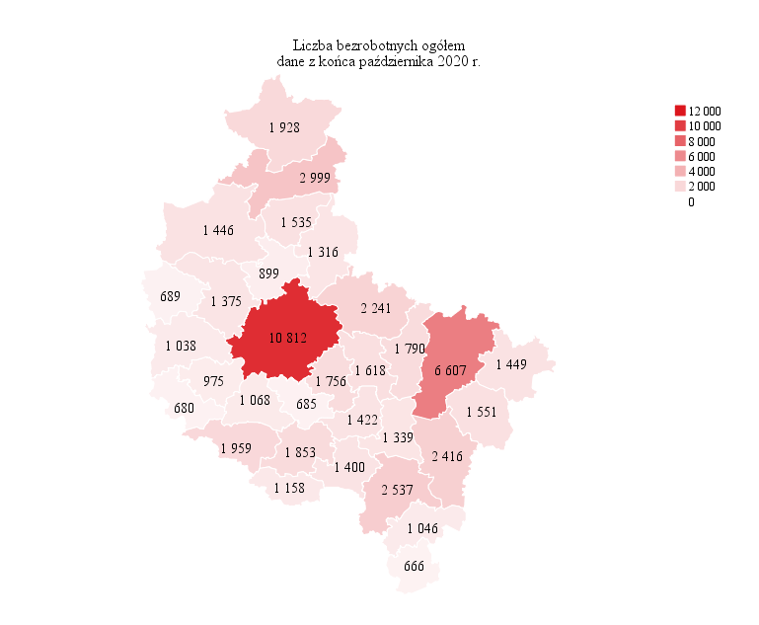
Powrót do spisu tabel

M2
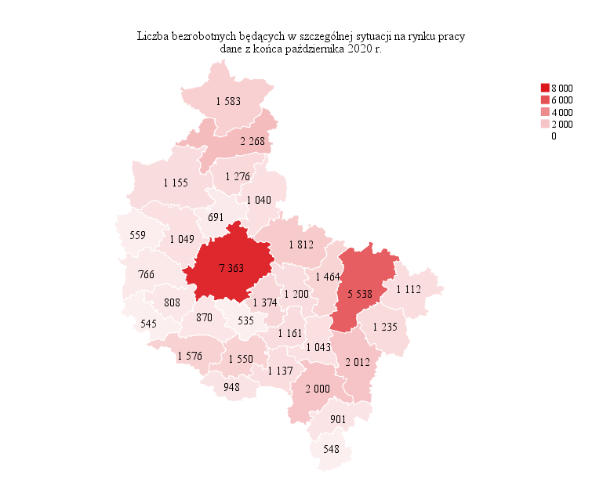
Powrót do spisu tabel

M3

Powrót do spisu tabel

M4
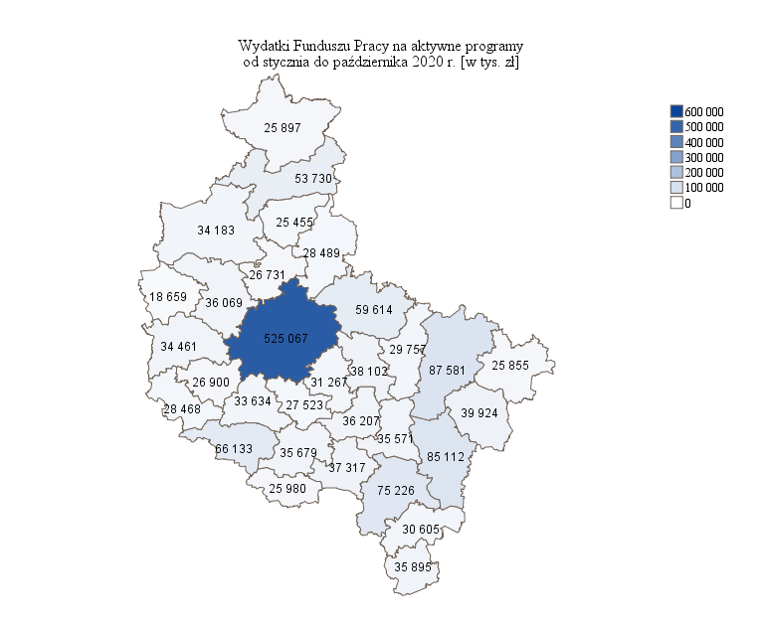
Powrót do spisu tabel

M5

Powrót do spisu tabel

M6
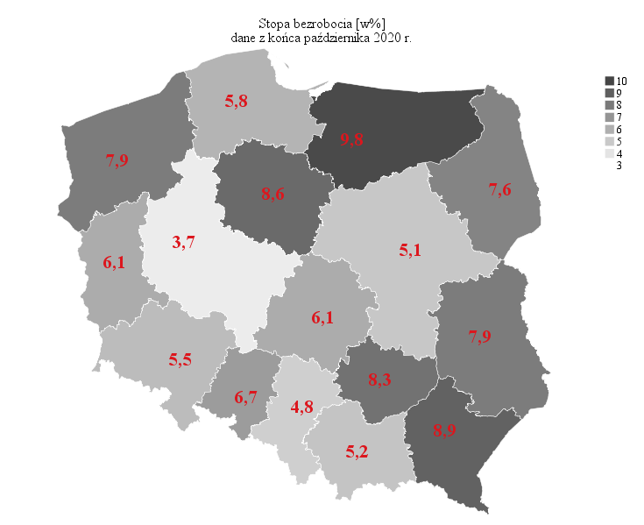
Powrót do spisu tabel

